Vsebina
 | 
Zdravstveno podatkovni center

Izpis stanja čakalnih dob in števila čakajočih na ravni VZS na dan 26.08.2026

Ime lista | Opis
Vsebina | Vsebina delovnih listov
Tb 01 | Delavni list prikazuje tabelo s podatki o povprečnih čakalnih dobah na prvi prosti termin ločeno po stopnjah nujnosti. Prikazano je tudi število čakajoči kot tudi število tistih, ki čakajo nad dopustno čakalno dobo. Vsi podatki so prikazani na ravni vrste zdravstvene storitve. Opomba: Pri čakajočih nad dopustno čakalno dobo niso šteta naročila z oznako kontrolnega pregleda, medicinske indikacije, oznako prestavljenega ali kasnejšega termina na željo pacienta, in lastno izbiro pacienta po določenem zdravniku.
Tb 02 | Delavni list prikazuje tabelo s podatki o povprečnih čakalnih dobah na prvi prosti termin ločeno po stopnjah nujnosti. Prikazano je tudi število čakajoči kot tudi število tistih, ki čakajo nad dopustno čakalno dobo.Vsi podatki so prikazani na ravni izvajalca zdravstvene dejavnosti, ki določeno storitev opravlja.
Tb 03 | Delavni list prikazuje aktualno stanje čakalnih dob na prve proste termine. Prikaznih je 10 najdaljših in 10 najkrajših povprečnih ČD ločeno glede na tip storitve ločeno po vseh stopnjah nujnosti.
Tb 04 | Delavni list prikazuje aktulano stanje števila čakajočih in čakajaočih nad dopustno čakalno dobo. Podatki so prikazani glede na stopnjo nujnosti tip zdravstvene storitve in vrsto izvajalca zdravstvene dejavnosti. Prav tako je za vsak tip zdravstvene storitve prikazano 10 storitev, kjer je število čakajočih nad dopsutno čakalno dobo največje.
Tb 05 | Delavni list prikazuje trend števila tistih, ki so bili zadnji teden vpisani na čakalni seznam, tistih, ki so imeli zadnji teden datum termina, tistih, ki so storitev opravili in tistih, ki jim je bila storitev prekicana. Poleg tega dodajamo tudi podatek o številu vseh ustvarjenih naročil. Podatki so prikazani dnevno za čas zadnjega tedna ločeno glede na tip zdravstvene storitve.
Tb 06 | Delavni list prikazuje trende v številu čakajočih in številu čakajočih nad dopustno čakalno dobo za obdobje zadnjih 4 tednov oziroma meseca dni. Podatki so prikazani ločeno glede na tip zdravstvene storitve.

Vir: Podaki iz sistema eNaročanja so vzeti iz t.i. BI kocke na naslovu https___bi.ezdrav.si_olap_msmdpump.dll eNarocanje_SSAS_tab Model

Opomba: Z novim Pravilnikom o naročanju in upravljanju čakalnih seznamov ter najdaljših dopustnih čakalnih dobah (Uradni list RS, št. 60/2024) se je spremenila tudi metodologija izračuna čakajočih nad dopustno čakalno dobo, kar podrobneje opredeljuje 9. odstavek 8. člena Pravilnika.

 | Pripravil: David Breznikar

Datum: 01.09.2026

Tb 03
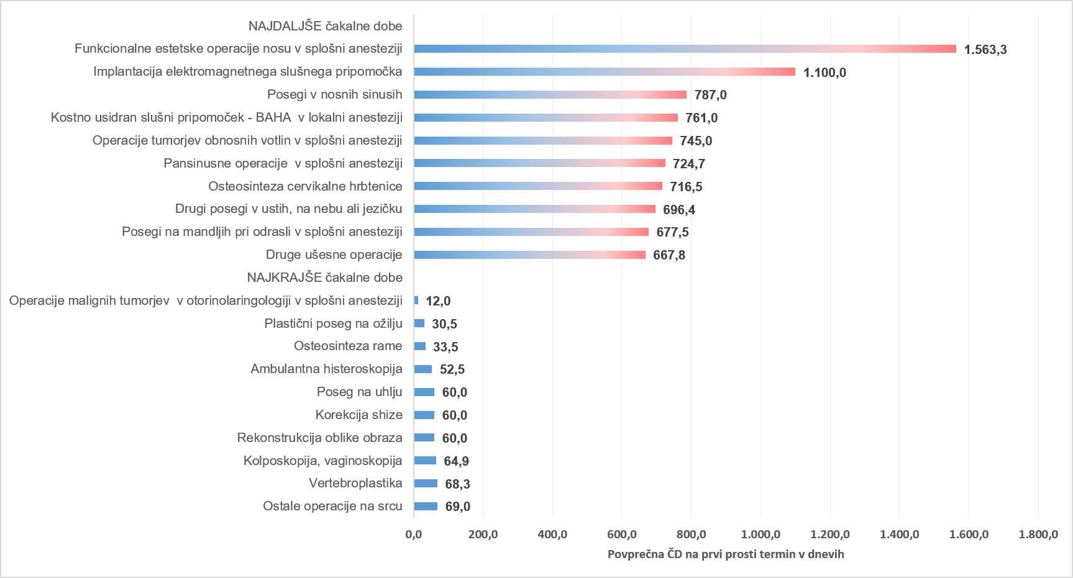
AKTUALNO STANJE ČAKALNIH DOB NA PRVE PROSTE TERMINE

 | Storitve obarvane z rdečo barvo imajo čakalno dobo daljo od dopustne meje.

Graf 1: 10 najdaljših in 10 najkrajših povprečnih čakalnih dob na prvi prosti termin za prve preglede pri stopnji nujnosti »ZELO HITRO«

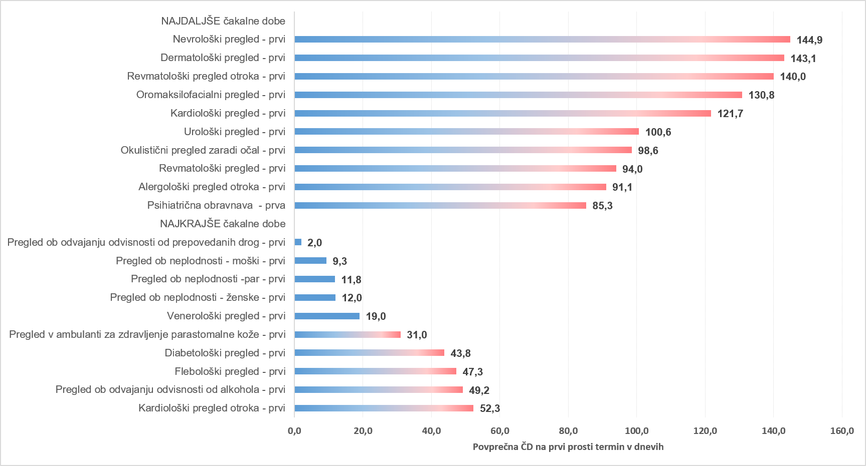

Graf 2: 10 najdaljših in 10 najkrajših povprečnih čakalnih dob na prvi prosti termin za diagnostične storitve pri stopnji nujnosti »ZELO HITRO«

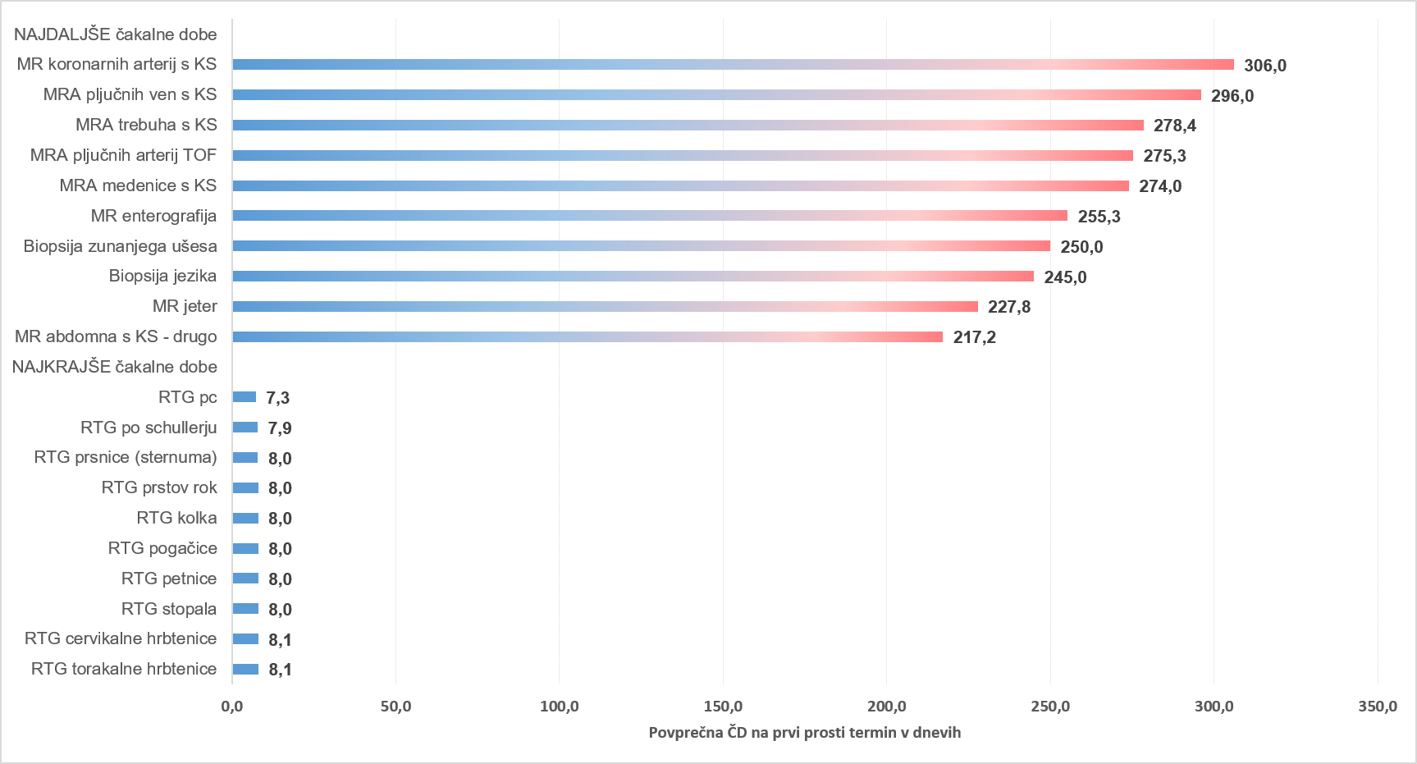

Graf 3: 10 najdaljših in 10 najkrajših povprečnih čakalnih dob na prvi prosti termin za terapevtske storitve pri stopnji nujnosti »ZELO HITRO«

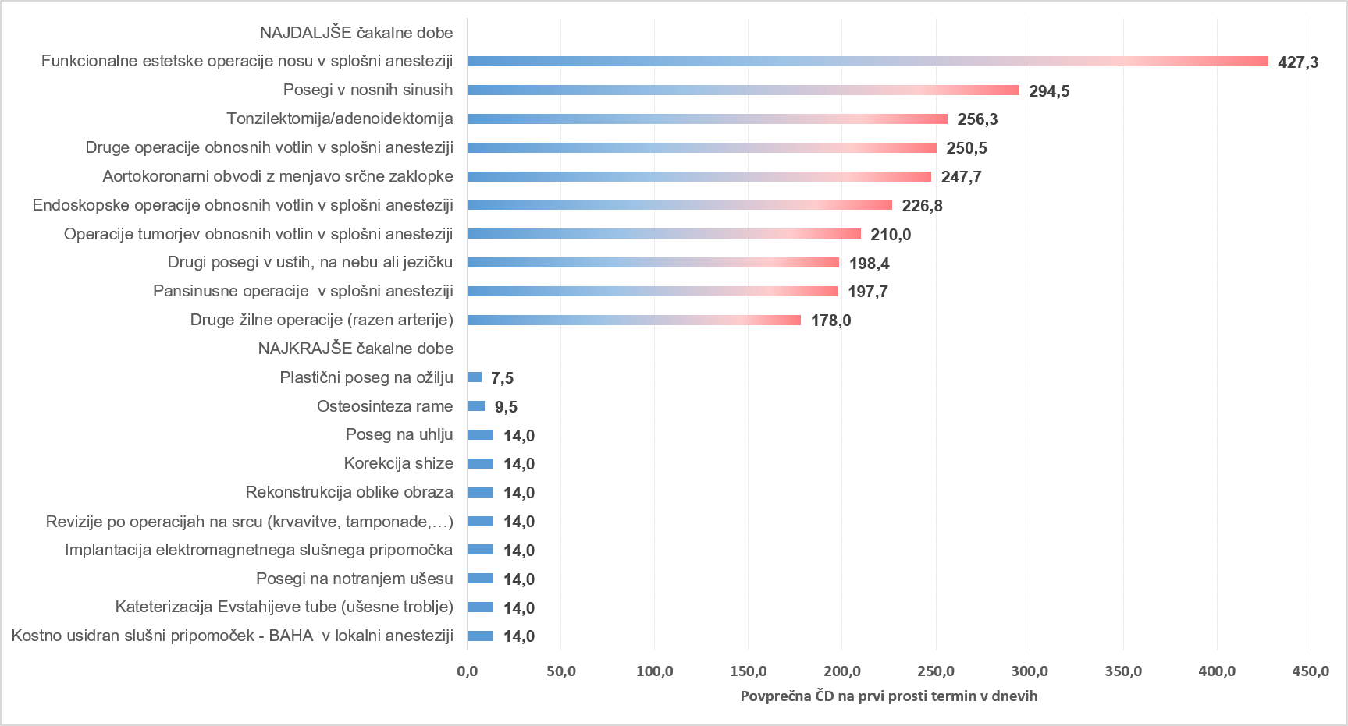

Graf 4: 10 najdaljših in 10 najkrajših povprečnih čakalnih dob na prvi prosti termin za prve preglede pri stopnji nujnosti »HITRO«

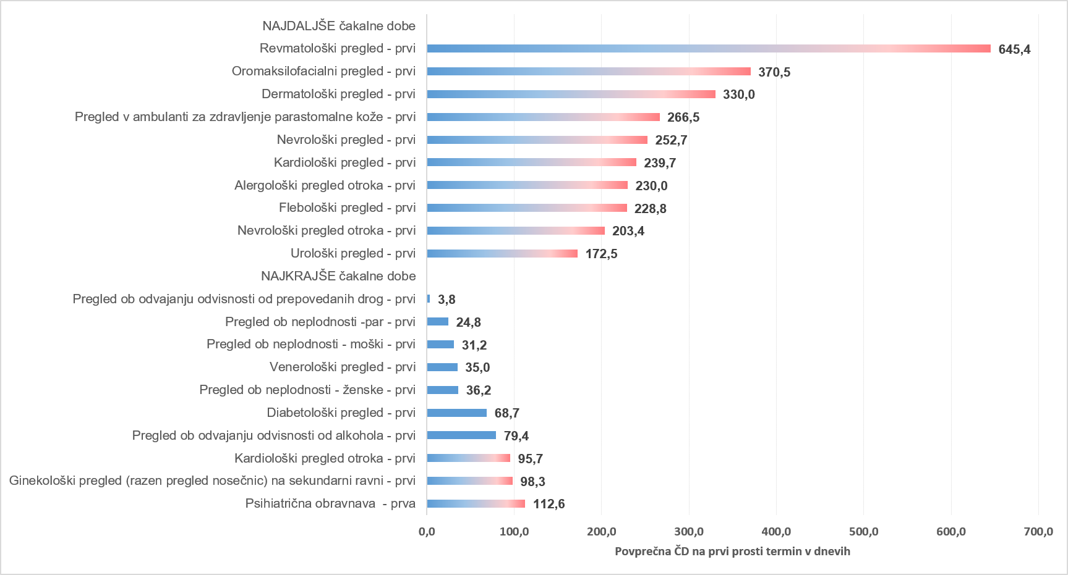

Graf 5: 10 najdaljših in 10 najkrajših povprečnih čakalnih dob na prvi prosti termin za diagnostične storitve pri stopnji nujnosti »HITRO«

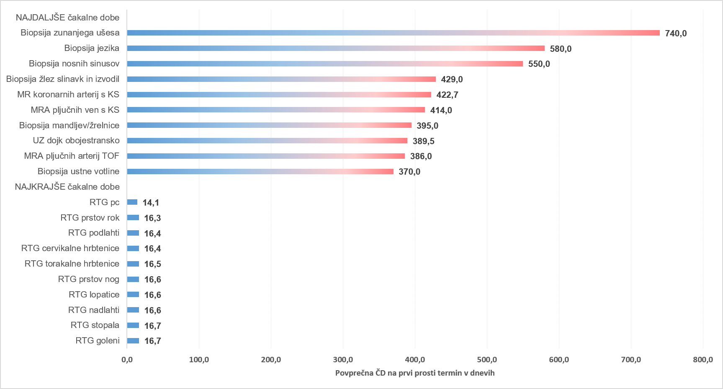

Graf 6: 10 najdaljših in 10 najkrajših povprečnih čakalnih dob na prvi prosti termin za terapevtske storitve pri stopnji nujnosti »HITRO«

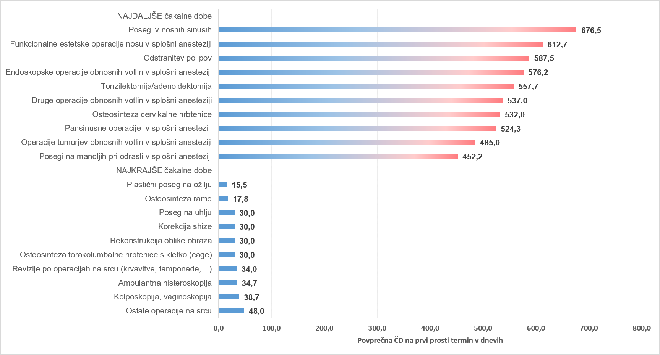

Graf 7: 10 najdaljših in 10 najkrajših povprečnih čakalnih dob na prvi prosti termin za prve preglede pri stopnji nujnosti »REDNO«

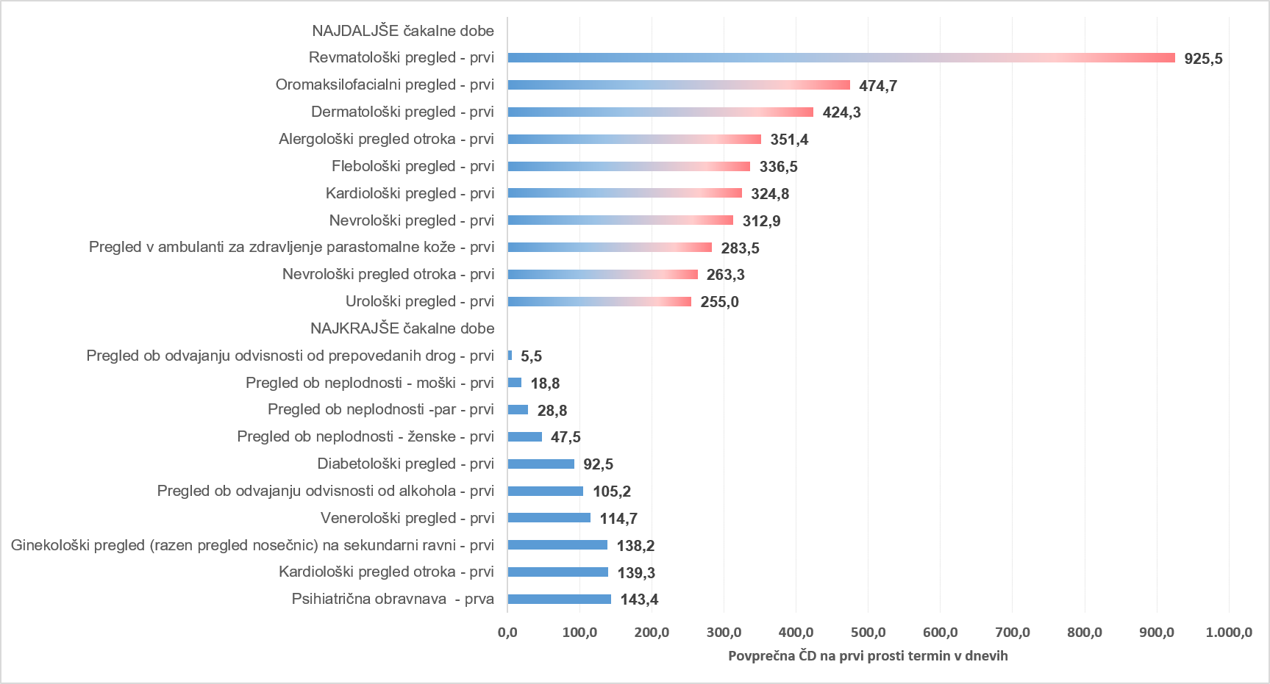

Graf 8: 10 najdaljših in 10 najkrajših povprečnih čakalnih dob na prvi prosti termin za diagnostične storitve pri stopnji nujnosti »REDNO«



Graf 9: 10 najdaljših in 10 najkrajših povprečnih čakalnih dob na prvi prosti termin za terapevtske storitve pri stopnji nujnosti »REDNO«

Tb 04
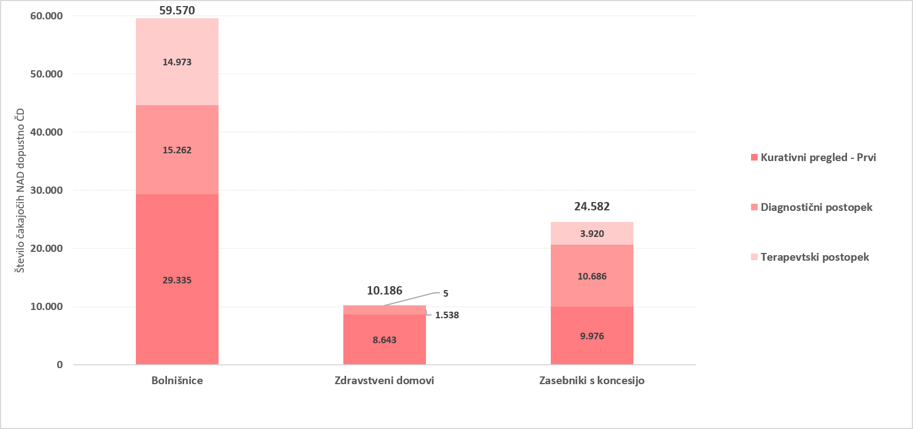
AKTUALNO STANJE ŠTEVILA ČAKAJOČIH IN ČAKAJOČIH NAD DOPUSTNO ČAKALNO DOBO

Opomba: Z novim Pravilnikom o naročanju in upravljanju čakalnih seznamov ter najdaljših dopustnih čakalnih dobah (Uradni list RS, št. 60/2024),
se je spremenila tudi metodologija izračuna čakajočih nad dopustno čakalno dobo, kar podrobneje opredeljuje 9. odstavek 8. člena Pravilnika.

Tabela 1: Število vseh čakajočih in čakajočih nad dopustno ČD glede na tip VZS

Tip VZS | Število čakajočih Zelo hitro | Število čakajočih Hitro | Število čakajočih Redno | Število čakajočih skupna vsota | Število čakajočih NAD dop. ČD Zelo hitro | Število čakajočih NAD dop. ČD Hitro | Število čakajočih NAD dop. ČD Redno | Število čakajočih NAD dop. ČD skupna vsota
Diagnostični postopek | 30,595 | 56,723 | 44,398 | 131,716 | 8,178 | 13,284 | 6,024 | 27,486
Kurativni pregled - Prvi | 31,194 | 66,209 | 46,556 | 143,959 | 14,684 | 24,223 | 9,047 | 47,954
Terapevtski postopek | 6,837 | 21,831 | 45,660 | 74,328 | 2,487 | 6,682 | 9,729 | 18,898
Skupna vsota | 68,626 | 144,763 | 136,614 | 350,003 | 25,349 | 44,189 | 24,800 | 94,338

Graf 1: Grafičen prikaz števila čakajočih glede na tip zdravstvene storitve po stopnjah nujnosti

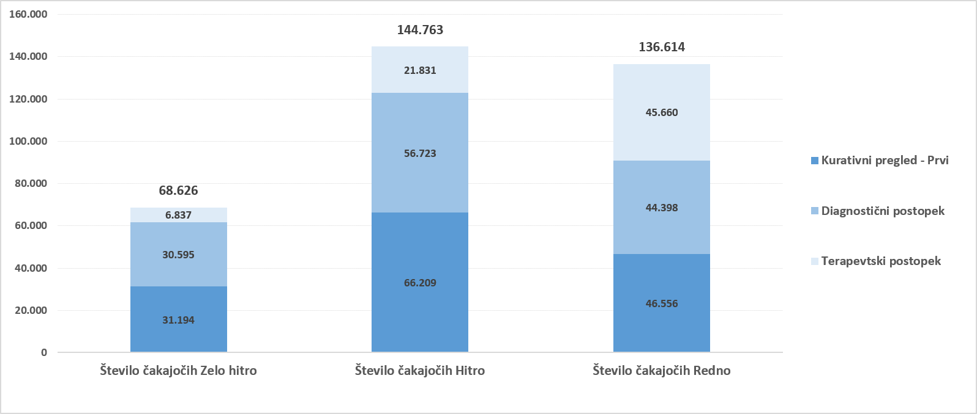

Graf 2: Grafičen prikaz števila čakajočih NAD dopustno čakalno dobo glede na tip zdravstvene storitve po stopnjah nujnosti

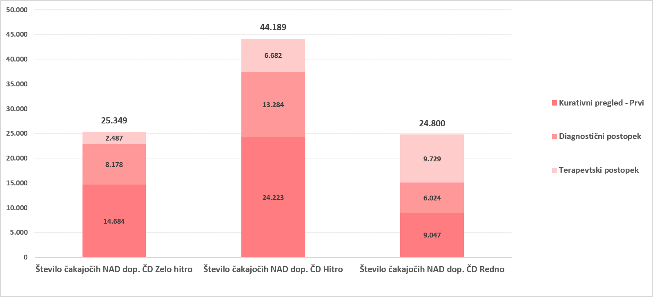

Graf 3: 10 prvih pregledov z največjim številom čakajočih NAD dopustno čakalno dobo
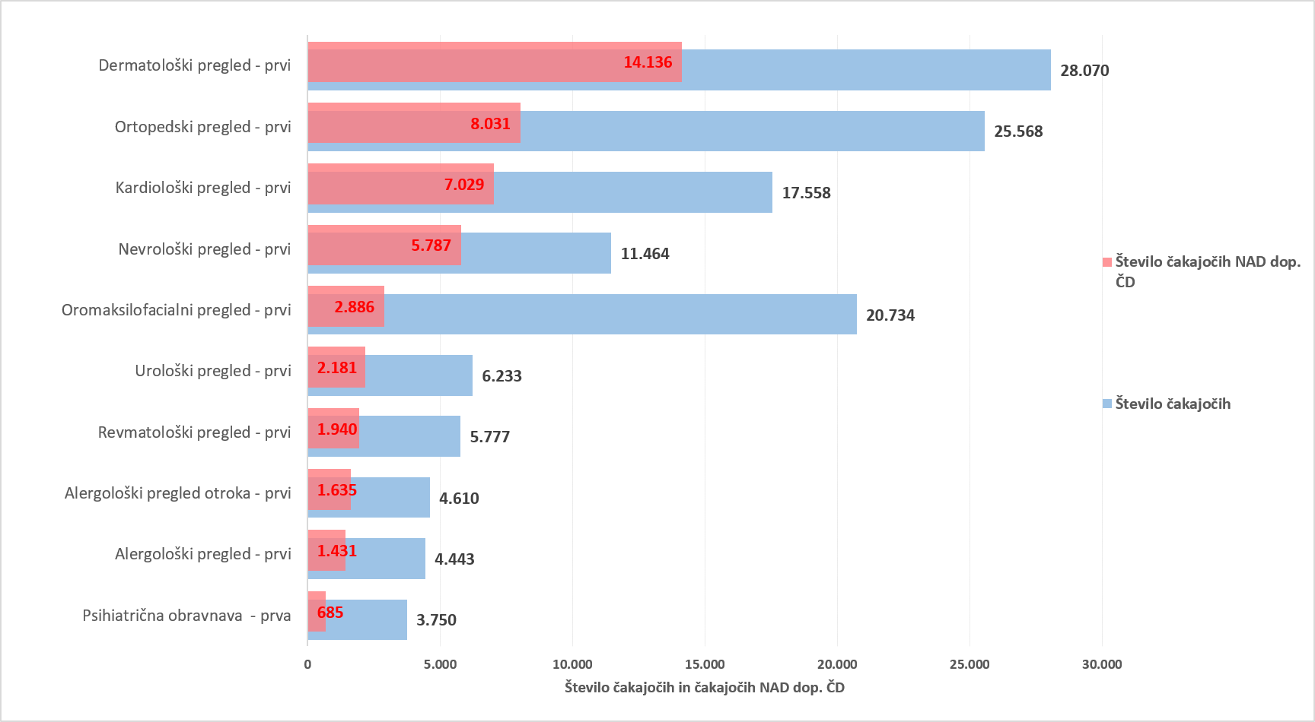

Graf 4: 10 diagnostičnih storitev z največjim številom čakajočih NAD dopustno čakalno dobo
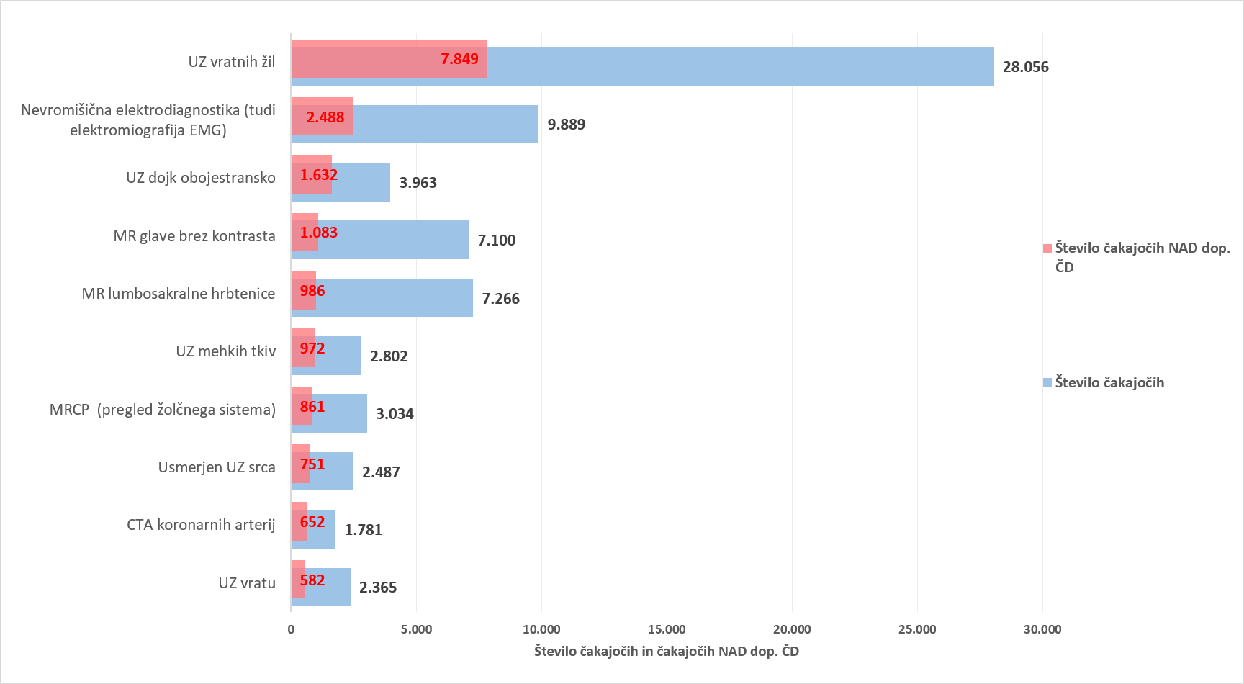

Graf 5: 10 terapevtskih storitev z največjim številom čakajočih NAD dopustno čakalno dobo
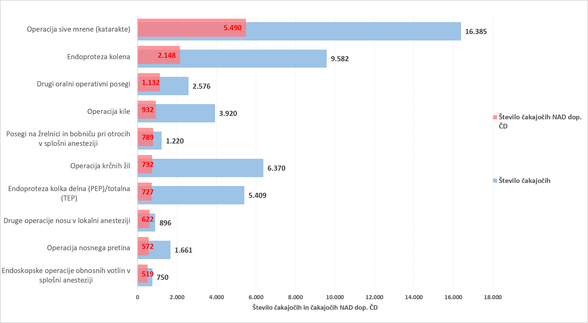

Tabela 2: Število čakajočih glede na tip VZS in tip izvajalca

Tip VZS | Število vseh čakajočih za tip izvajalca Bolnišnica | Število vseh čakajočih za tip izvajalca Zdravstveni dom | Število vseh čakajočih za tip izvajalca Zasebnik s koncesijo
Diagnostični postopek | 73,263 | 10,262 | 48,191
Kurativni pregled - Prvi | 81,818 | 23,394 | 38,747
Terapevtski postopek | 54,926 | 16 | 19,386
Skupna vsota | 210,007 | 33,672 | 106,324

Tabela 3: Število čakajočih nad dopustno ČD glede na tip VZS in tip izvajalca

Tip VZS | Število vseh čakajočih NAD dop. ČD za tip izvajalca Bolnišnica | Število vseh čakajočih NAD dop. ČD za tip izvajalca Zdravstveni dom | Število vseh čakajočih NAD dop. ČD za tip izvajalca Zasebnik s koncesijo
Diagnostični postopek | 15,262 | 1,538 | 10,686
Kurativni pregled - Prvi | 29,335 | 8,643 | 9,976
Terapevtski postopek | 14,973 | 5 | 3,920
Skupna vsota | 59,570 | 10,186 | 24,582

Graf 6: Prikaz stanja čakajočih NAD dopustno čakalno dobo glede na tip storitve glede na vrsto izvajalca zdravstvene dejavnosti

Tb 05
TEDENSKI PREGLED PRILIVA IN ODLIVA PACIENTOV

Tabela 1: Prikaz stanja na novo vpisanih pacientov na čakalni seznam, pacientov naročenih na termin, preklicanih in realiziranih naročil ter število ustvarjenih napotnic v zadnjem tednu glede na tip VZS

tip vzs | Datum | Število vpisanih na seznam | Število naročenih na termin | Število preklicanih terminov | Število realiziranih terminov | Število izdanih napotnic
Kurativni pregled- Prvi | 20/08/2026 | 1,559 | 1,734 | 294 | 1,394 | 1,998
Kurativni pregled- Prvi | 21/08/2026 | 1,355 | 1,291 | 258 | 1,062 | 1,649
Kurativni pregled- Prvi | 22/08/2026 | 130 | 155 | 66 | 126 | 129
Kurativni pregled- Prvi | 23/08/2026 | 149 | 55 | 11 | 2 | 136
Kurativni pregled- Prvi | 24/08/2026 | 1,571 | 1,916 | 288 | 1,440 | 2,169
Kurativni pregled- Prvi | 25/08/2026 | 1,585 | 1,772 | 298 | 1,418 | 2,148
Kurativni pregled- Prvi | 26/08/2026 | 1,304 | 1,808 | 337 | 1,041 | 2,151
Kurativni pregled- Prvi Vsota |  | 7,653 | 8,731 | 1,552 | 6,483 | 10,380
Terapevtski postopek | 20/08/2026 | 409 | 429 | 84 | 263 | 146
Terapevtski postopek | 21/08/2026 | 407 | 276 | 80 | 173 | 135
Terapevtski postopek | 22/08/2026 | 1 | 35 | 2 | 33 | 6
Terapevtski postopek | 23/08/2026 | 5 | 57 | 3 | 5 | 3
Terapevtski postopek | 24/08/2026 | 349 | 447 | 96 | 251 | 179
Terapevtski postopek | 25/08/2026 | 435 | 387 | 102 | 271 | 202
Terapevtski postopek | 26/08/2026 | 346 | 413 | 104 | 170 | 141
Terapevtski postopek Vsota |  | 1,952 | 2,044 | 471 | 1,166 | 812
Diagnostični postopek | 20/08/2026 | 2,594 | 2,828 | 283 | 3,474 | 3,867
Diagnostični postopek | 21/08/2026 | 2,597 | 2,514 | 277 | 2,910 | 3,321
Diagnostični postopek | 22/08/2026 | 188 | 1,353 | 57 | 1,465 | 260
Diagnostični postopek | 23/08/2026 | 236 | 760 | 27 | 825 | 204
Diagnostični postopek | 24/08/2026 | 2,848 | 3,105 | 296 | 3,154 | 4,127
Diagnostični postopek | 25/08/2026 | 2,786 | 2,957 | 325 | 3,010 | 4,335
Diagnostični postopek | 26/08/2026 | 2,583 | 2,610 | 288 | 2,541 | 4,093
Diagnostični postopek Vsota |  | 13,832 | 16,127 | 1,553 | 17,379 | 20,207
Skupna vsota |  | 23,437 | 26,902 | 3,576 | 25,028 | 31,399

Graf 1: Prikaz stanja na novo vpisanih in naročenih na čakalne sezname, število preklicanih in realiziranih naročil ter število ustvarjenih napotnic v zadnjem tednu za PRVE PREGLEDE

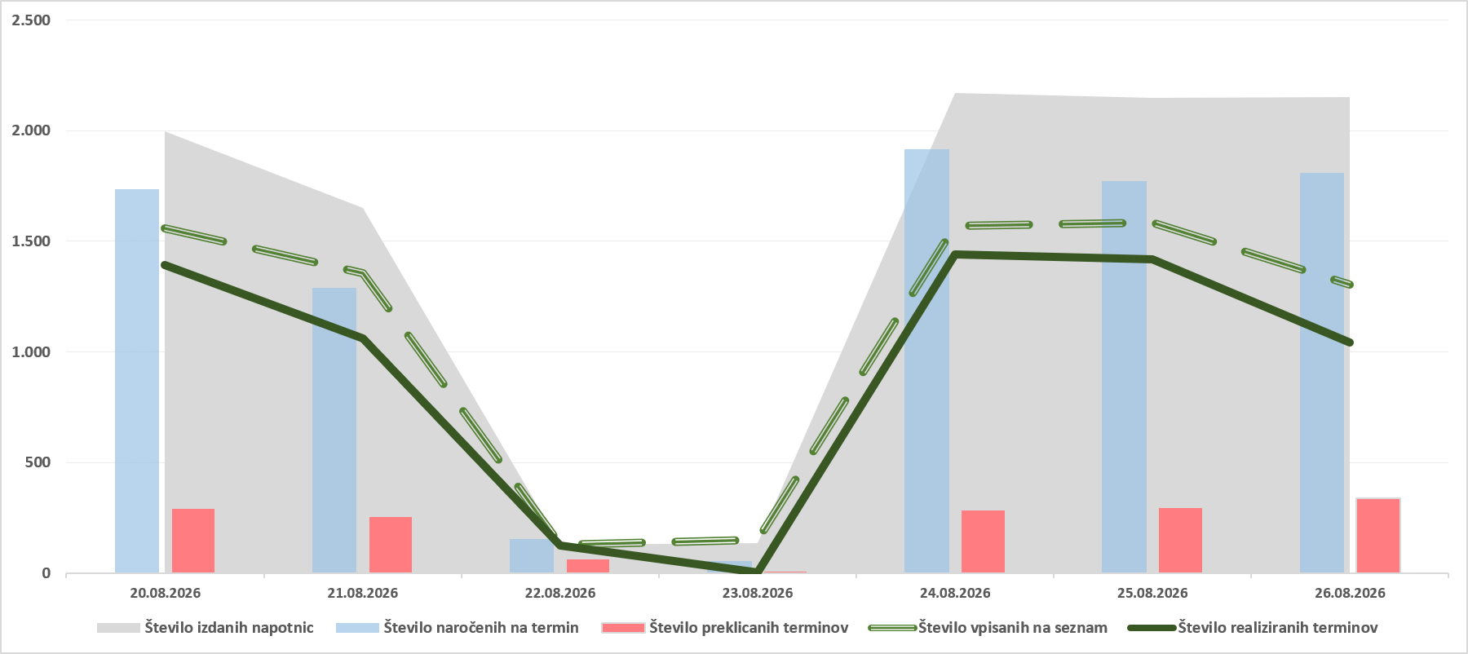

Graf 2: Prikaz stanja na novo vpisanih in naročenih na čakalne sezname, število preklicanih in realiziranih naročil ter število ustvarjenih napotnic v zadnjem tednu za DIAGNOSTIČNE STORITVE

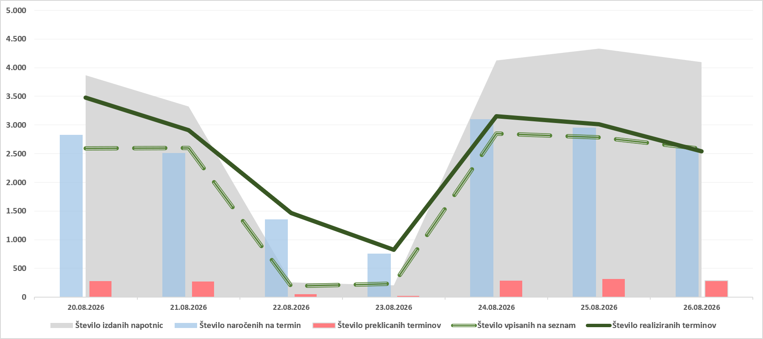

Graf 3: Prikaz stanja na novo vpisanih in naročenih na čakalne sezname, število preklicanih in realiziranih naročil ter število ustvarjenih napotnic v zadnjem tednu za TERAPEVTSKE STORITVE

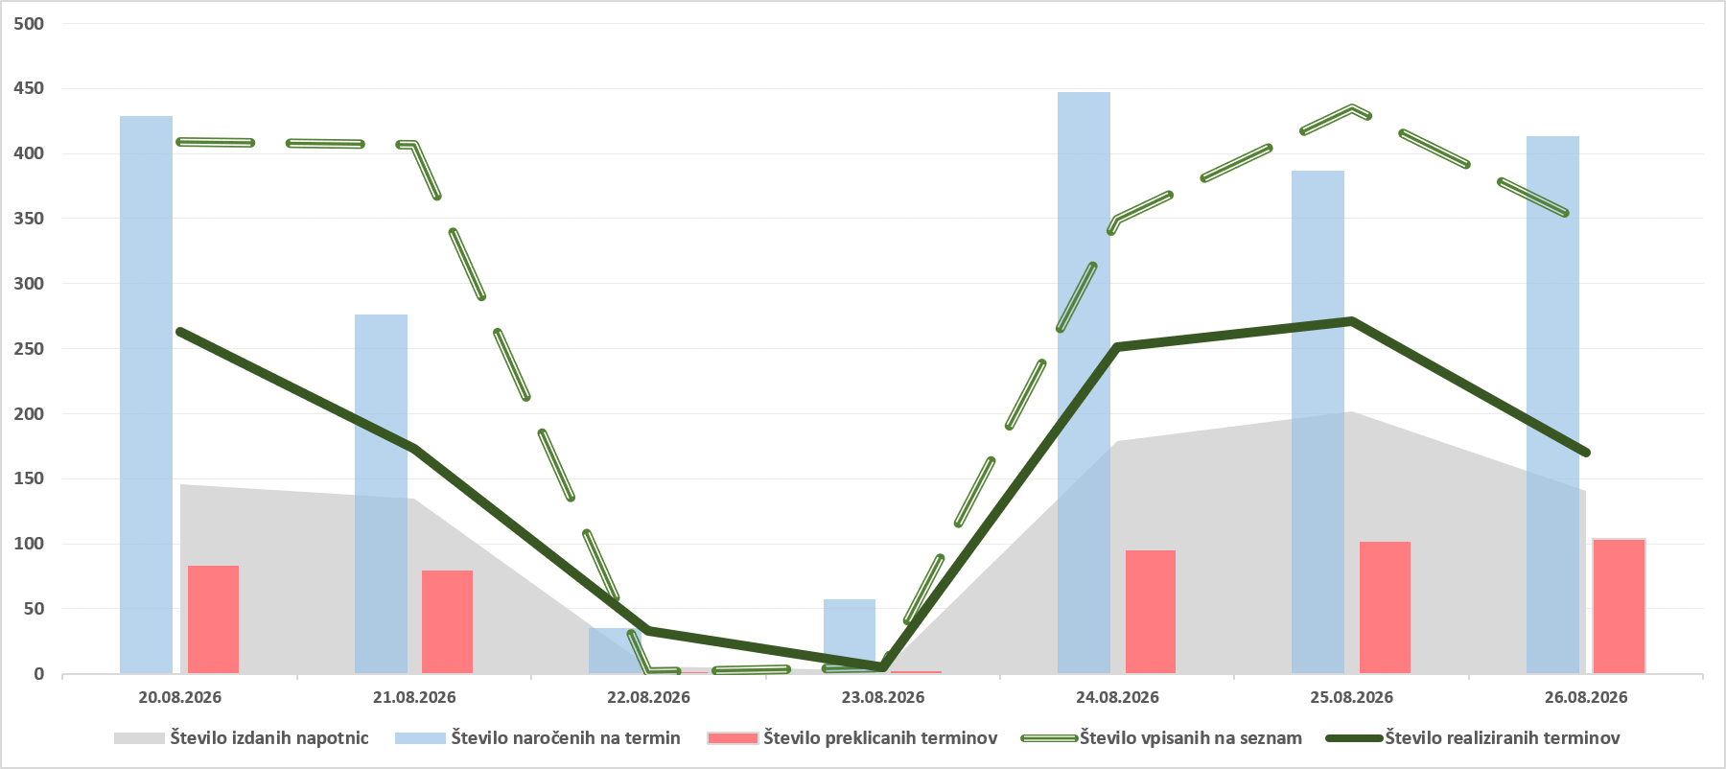

Tabela 2: Število preklicanih naročil v zadnjih 7 dneh glede na tip VZS (samo predmet spremljanja ČD) in izvor preklica

Tip VZS | Preklicana naročila s strani CENTRALNEGA SISTEMA v zadnjih 7 dneh | Preklicana naročila s strani PACIENTA v zadnjih 7 dneh | Preklicana naročila s strani IZVAJALCA v zadnjih 7 dneh | Preklicana naročila v zadnjih 7 dneh SKUPNA VSOTA
Diagnostični postopek | 363 | 648 | 542 | 1,553
Kurativni pregled - Prvi | 352 | 569 | 631 | 1,552
Terapevtski postopek | 48 | 258 | 165 | 471
Skupna vsota | 763 | 1,475 | 1,338 | 3,576

Graf 4: Prikaz stanja števila preklicanih naročil v zadnjih 7 dneh glede na tip VZS in izvor preklica

Tb 06
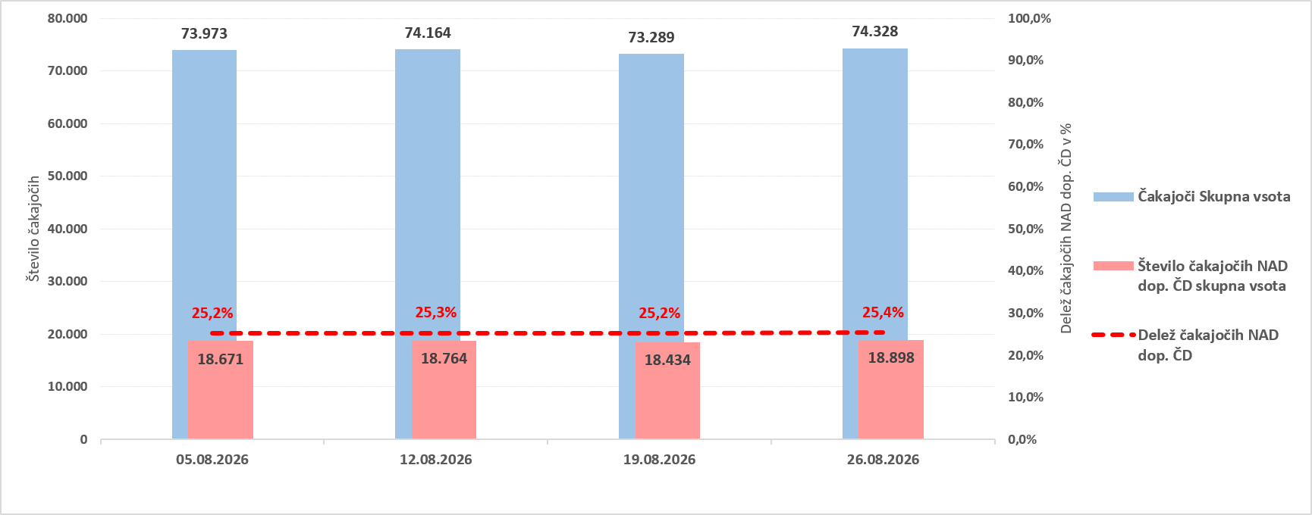
PRIMERJAVA ČAKAJOČIH NA TEDENSKI RAVNI V ZADNJEM MESECU

Opomba: Z novim Pravilnikom o naročanju in upravljanju čakalnih seznamov ter najdaljših dopustnih čakalnih dobah (Uradni list RS, št. 60/2024),
se je spremenila tudi metodologija izračuna čakajočih nad dopustno čakalno dobo, kar podrobneje opredeljuje 9. odstavek 8. člena Pravilnika.

Tabela 1: Prikaz gibanja števila čakajočih glede na tip storitve v zadnjem mesecu

Tip VZS | Datum | Čakajoči Zelo hitro | Čakajoči Hitro | Čakajoči Redno | Čakajoči Skupna vsota | Index tedenske rasti za skupno vsoto

Diagnostični postopek | 05/08/2026 | 31,357 | 59,070 | 45,242 | 135,669 | 99.0%
Diagnostični postopek | 12/08/2026 | 30,840 | 57,999 | 44,824 | 133,663 | 98.5%
Diagnostični postopek | 19/08/2026 | 30,774 | 57,336 | 44,686 | 132,796 | 99.4%
Diagnostični postopek | 26/08/2026 | 30,595 | 56,723 | 44,398 | 131,716 | 99.2%
Kurativni pregled - Prvi | 05/08/2026 | 31,031 | 65,756 | 46,721 | 143,508 | 100.7%
Kurativni pregled - Prvi | 12/08/2026 | 31,378 | 65,884 | 46,900 | 144,162 | 100.5%
Kurativni pregled - Prvi | 19/08/2026 | 31,360 | 66,102 | 46,686 | 144,148 | 100.0%
Kurativni pregled - Prvi | 26/08/2026 | 31,194 | 66,209 | 46,556 | 143,959 | 99.9%
Terapevtski postopek | 05/08/2026 | 6,745 | 21,726 | 45,502 | 73,973 | 100.4%
Terapevtski postopek | 12/08/2026 | 6,814 | 21,711 | 45,639 | 74,164 | 100.3%
Terapevtski postopek | 19/08/2026 | 6,666 | 21,450 | 45,173 | 73,289 | 98.8%
Terapevtski postopek | 26/08/2026 | 6,837 | 21,831 | 45,660 | 74,328 | 101.4%

Tabela 2: Prikaz gibanja števila čakajočih NAD dopustno čakalno dobo glede na tip storitve v zadnjem mesecu

Tip VZS | Datum | Število čakajočih NAD dop. ČD Zelo hitro | Število čakajočih NAD dop. ČD Hitro | Število čakajočih NAD dop. ČD Redno | Število čakajočih NAD dop. ČD skupna vsota | Index tedenske rasti za skupno vsoto

Diagnostični postopek | 05/08/2026 | 8,140 | 12,357 | 5,553 | 26,050 | 99.5%
Diagnostični postopek | 12/08/2026 | 8,236 | 13,014 | 5,739 | 26,989 | 103.6%
Diagnostični postopek | 19/08/2026 | 8,369 | 13,152 | 5,920 | 27,441 | 101.7%
Diagnostični postopek | 26/08/2026 | 8,178 | 13,284 | 6,024 | 27,486 | 100.2%
Kurativni pregled - Prvi | 05/08/2026 | 14,203 | 22,683 | 8,721 | 45,607 | 100.8%
Kurativni pregled - Prvi | 12/08/2026 | 14,472 | 23,180 | 8,916 | 46,568 | 102.1%
Kurativni pregled - Prvi | 19/08/2026 | 14,631 | 23,674 | 8,967 | 47,272 | 101.5%
Kurativni pregled - Prvi | 26/08/2026 | 14,684 | 24,223 | 9,047 | 47,954 | 101.4%
Terapevtski postopek | 05/08/2026 | 2,387 | 6,611 | 9,673 | 18,671 | 100.4%
Terapevtski postopek | 12/08/2026 | 2,465 | 6,614 | 9,685 | 18,764 | 100.5%
Terapevtski postopek | 19/08/2026 | 2,449 | 6,585 | 9,400 | 18,434 | 98.2%
Terapevtski postopek | 26/08/2026 | 2,487 | 6,682 | 9,729 | 18,898 | 102.5%

Graf 1: Prikaz trenda gibanja skupnega števila čakajočih in čakajočih NAD dopustno čakalno dobo v zadnjem mesecu za prve preglede

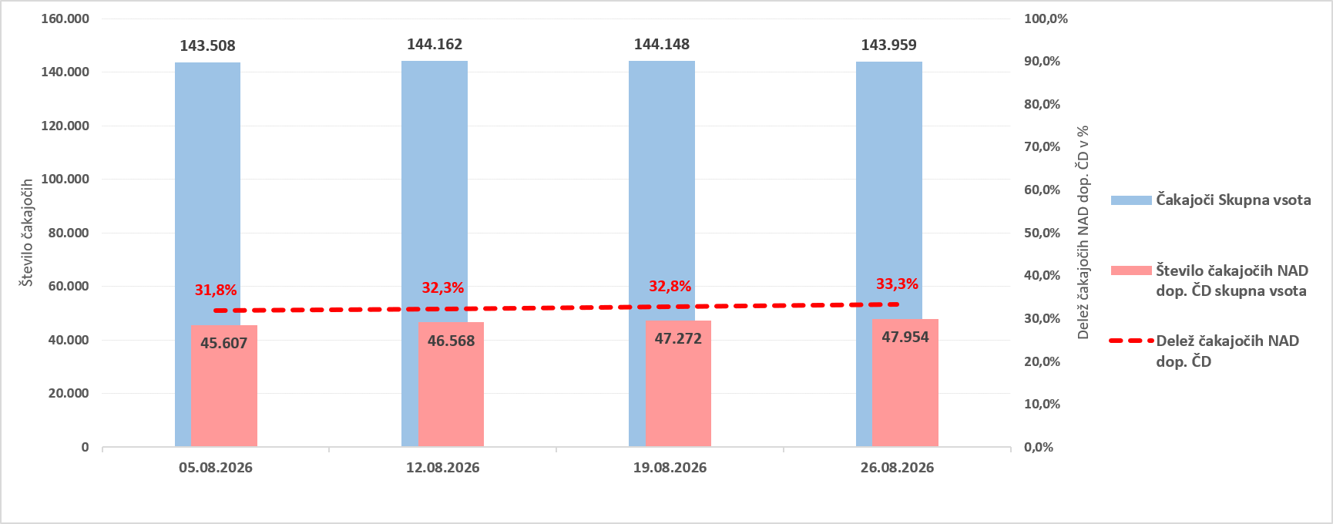

Graf 2: Prikaz trenda gibanja skupnega števila čakajočih in čakajočih NAD dopustno čakalno dobo v zadnjem mesecu za diagnostične storitve

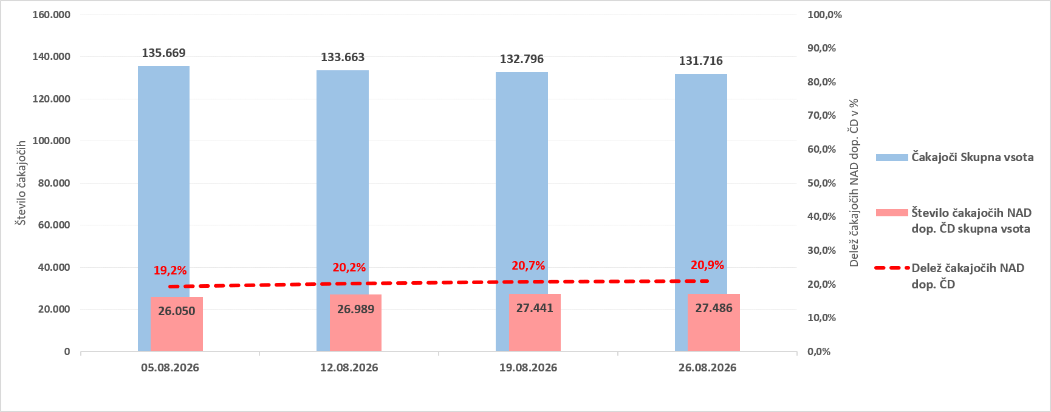

Graf 3: Prikaz trenda gibanja skupnega števila čakajočih in čakajočih NAD dopustno čakalno dobo v zadnjem mesecu za terapevtske storitve

